Sheet1
 | Substituição: | 1.38 (NS) | Instrução de Operação Padrão Nível III | Carcass |  |  | Responsável | Fabio Medeiros
 |  | CAR-N-010 (T) |  | Barra de Purga para Soldagem TIG Manual. |  |  | No. Revisão | 3
 | As revisões estão em itálico e sublinhadas. |  |  | SOI No. | CAR-R-010 |  | Data de Emissão | 2015-07-31
Quadro de Revisão do Documento
# | Seção modificada e Descrição da modificação |  |  |  |  | Data | Autor
3 | Troca de template. |  |  |  |  | 2015-07-27 | Carlos Moraes/Sidinei Pereira
3 | Acréscimo de fragmentos no texto nos passos 2,3 e 10. |  |  |  |  | 2015-07-27 | Carlos Moraes/Sidinei Pereira

 | Substituição: | 1.38 (NS) | Instrução de Operação Padrão Nível III | Carcass |  |  | Responsável | Fabio Medeiros
 |  | CAR-N-010 (T) |  | Barra de Purga para Soldagem TIG Manual. |  |  | No. Revisão | 3
 | As revisões estão em itálico e sublinhadas. |  |  | SOI No. | CAR-R-010 |  | Data de Emissão | 31/07/2015
Se voce não conseguir completar a operação como descrito nesta SOI – pare o trabalho imediatamente e informe o seu supervisor.
No. | PASSO PRINCIPAL |  |  | PONTO CHAVE / DOCUMENTAÇÃO |  | EQUIPAMENTO USADO | FOTO / DESENHO
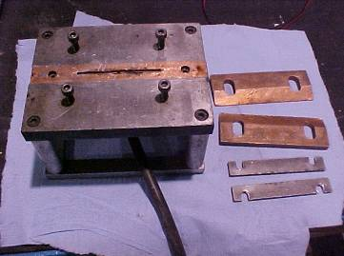
Fig 1
Grampos de cobre.
1 | Identifique e localize os componentes corretos da barra. (Fig. 1) |  |  | Assegure-se de que a barra de purga está limpa.
2 | Corte 2 pedaços de fita a serem usados como taliscas. |  |  | Estes devem ter uma largura máxima de 60 mm.
Barra de purga
Barras de trava
3 | Prepare as extremidades das tiras a serem unidas. |  |  |  |  | Escova de fio de aço inoxidável, Alcool isopropilico e toalha Kimberly-Clark.
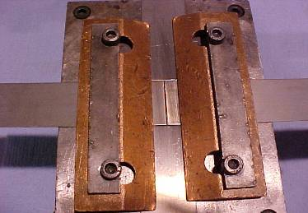
Fig 2
Talisca.
4 | Introduza a fita sob os grampos da barra de purga de cobre (Fig. 2). |  |  | Certifique-se de que a junta está diretamente sobre a fenda da barra de purga.
5 | Alinhe a fita e as taliscas (Fig. 2) |  |  | Aperte os grampos para manter a fita no lugar. |  | Chave Allen de 8 mm
Fita
Fita
6 | Abra a válvula do gás base para purga com 1/4 de volta. |  |  | Verifique os procedimentos de solda (EPS = Especificação do procedimentos de soldagem)
Talisca.
7 | Realize a solda por pontos em cada extremidade da fita, para prender as linguetas. |  |  | Verifique se você está usando o procedimento de soldagem correto.
 | Substituição: | 1.38 (NS) | Instrução de Operação Padrão Nível III | Carcass |  |  | Responsável | Moraes/Sidinei
 |  | CAR-N-010 (T) |  | Barra de Purga para Soldagem TIG Manual. |  |  | No. Revisão | 3
 | As revisões estão em itálico e sublinhadas. |  |  | SOI No. | CAR-R-010 |  | Data de Emissão | 27/07/2015
Se voce não conseguir completar a operação como descrito nesta SOI – pare o trabalho imediatamente e informe o seu supervisor.
8 | Realize a soldagem através da fita e taliscas de entrada / saída.
9 | Folgue os parafusos Allen, remova o grampo e levante a fita soldada. |  |  | Chave Allen de 8 mm
Fig 3
10 | Remova as taliscas de entrada /saída e prepare a solda para inspeção com a Lixadeira Manual Pneumática (Fig. 3). |  |  | Uma talhadeira deve ser usada para remover as taliscas. |  | Talhadeira, Lixadeira manual pneumática e Escova de fio de aço inoxidável. | 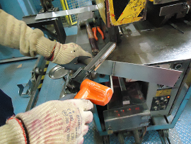
11
12
EPIs requeridos: (Escrever especificação se diferente do padrão) |  |  | Óculos de Proteção | Capacete | Botas | Luvas | Prot. Respiratório | Outros EPIs
 |  |  | ü | ü | ü | ü | ü | ü

